Проверка
1. Количество записей в источнике и приёмнике (вывод обоих значения) |  |  | Савкина Мария st_84
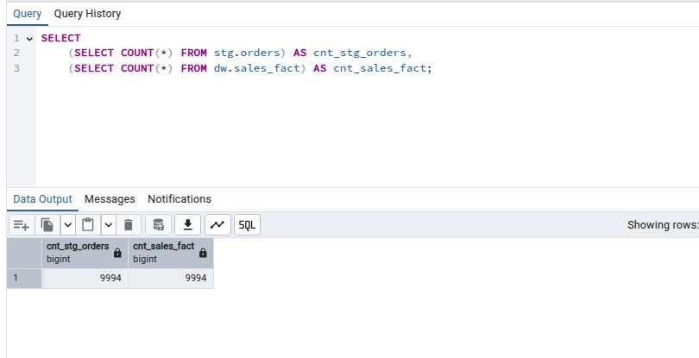

2. Проверка распределения данных | а) |  |  |  | б) |  |  | и т.д.
 | По категориям |  |  |  | По сегментам

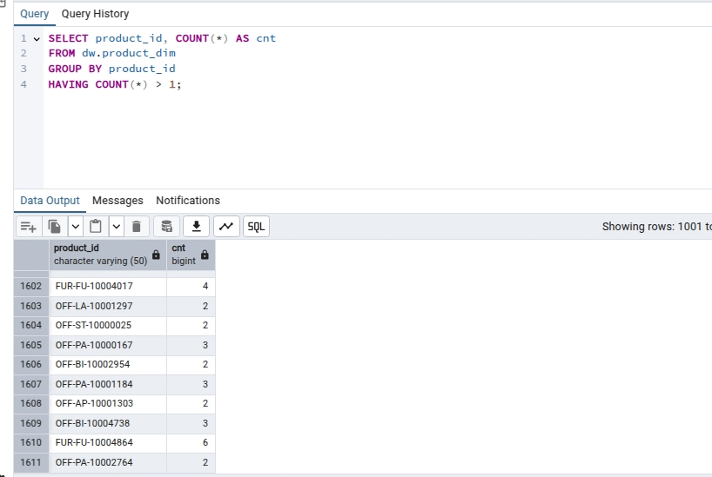

3. Проверка отсутствия дубликатов | а) По клиентам |  |  |  | б) По продуктам

 |  |  |  |  | Выявлено 1611 записей
 |  |  |  |  | с повторяющимися product_id

4. Проверка ссылочной целостности | а) клиенты |  |  | б) продукты |  | в) даты
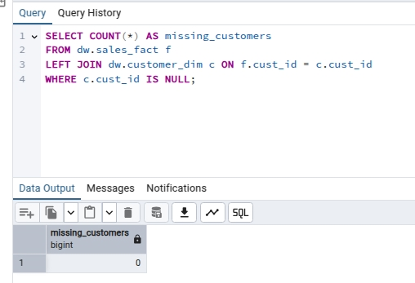
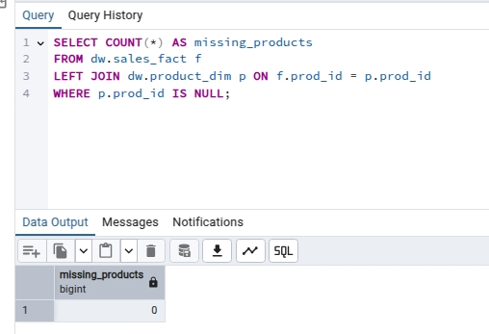
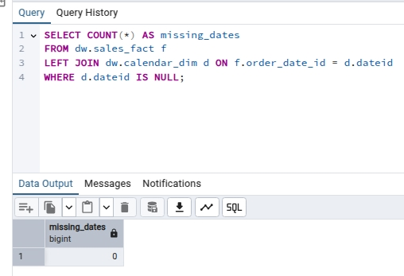

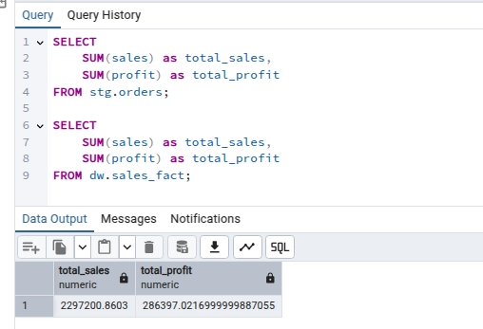
5. Корректность агрегатов

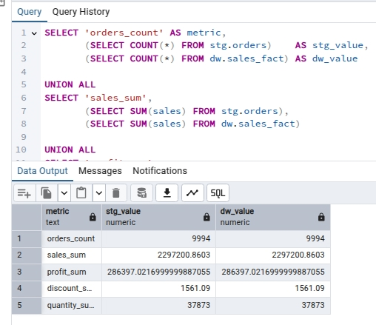
6. Сверка контрольных сумм между источником и витриной

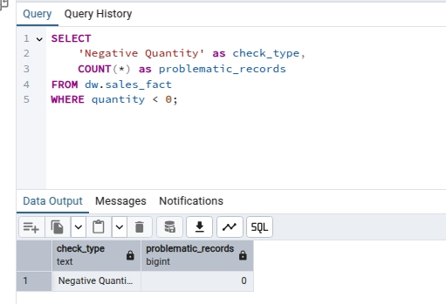

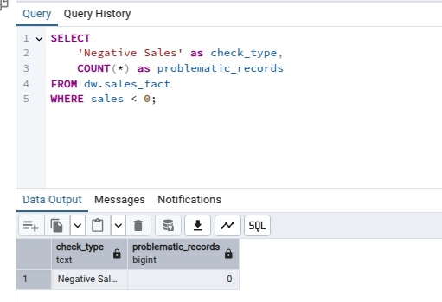
7* Дополнительные проверки
7.1 Проверка на отрицательные значения (где недопустимы)
 |  |  |  |  |  |  | б) Количество товара
 |  | а) Сумма продаж

Задачи (Вариант 25)
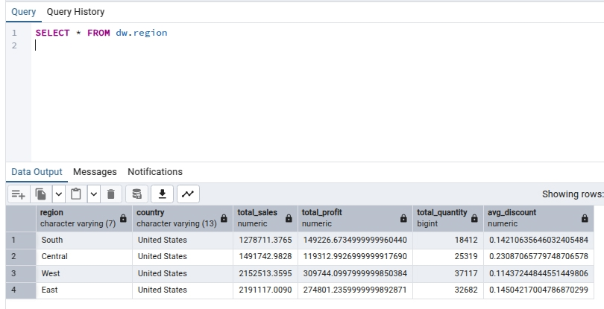
Вариант 25
Задание 1.
Создать представление по регионам

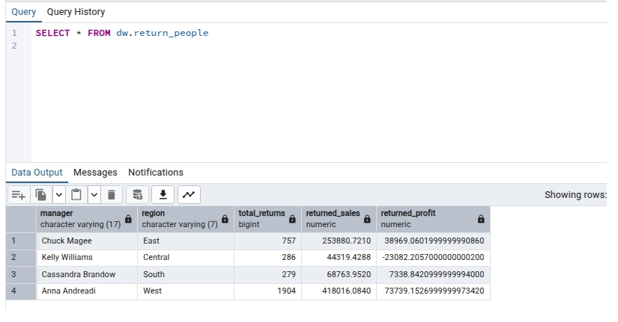
Задание 2.
Определить возвраты по менеджерам

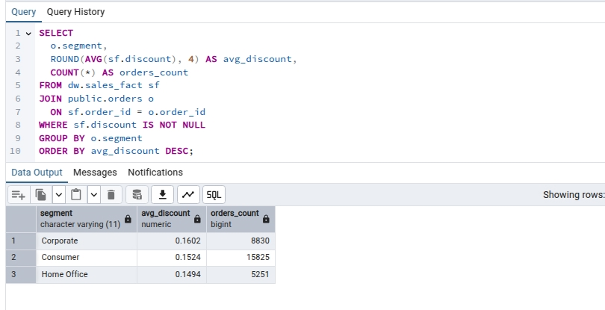
Задание 3.
Рассчитать среднюю скидку по сегментам

